TD1
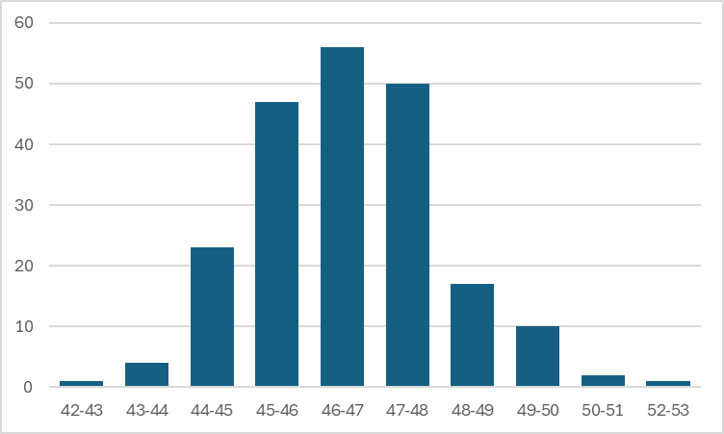
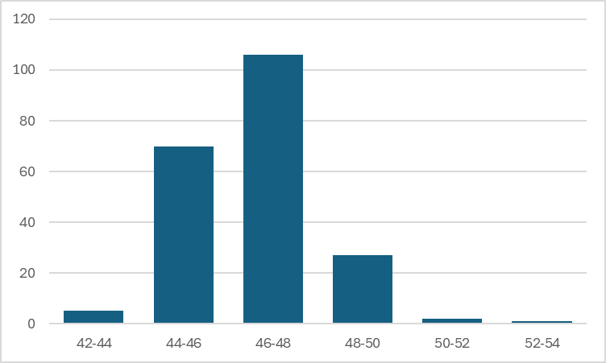
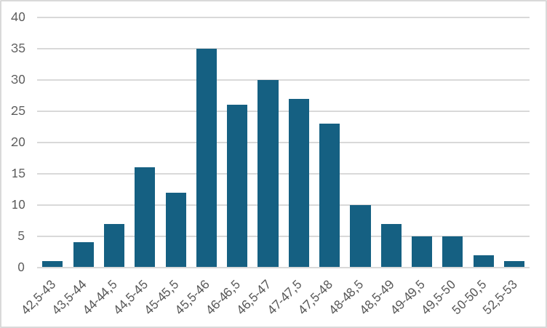
Etiquetas de fila | frec_abs
42,5-43 | 1
43,5-44 | 4
44-44,5 | 7
44,5-45 | 16
45-45,5 | 12
45,5-46 | 35
46-46,5 | 26
46,5-47 | 30
47-47,5 | 27
47,5-48 | 23
48-48,5 | 10
48,5-49 | 7
49-49,5 | 5
49,5-50 | 5
50-50,5 | 2
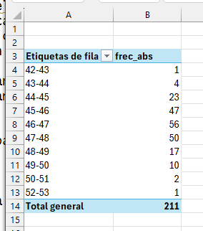
52,5-53 | 1
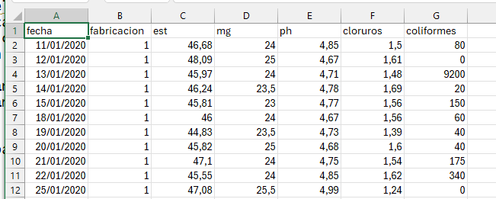
Total general | 211

Hoja3
Etiquetas de fila | Cuenta de coliformes
0-999 | 183
1000-1999 | 13
2000-2999 | 4
3000-3999 | 1
4000-4999 | 1
6000-6999 | 2
7000-7999 | 1
8000-8999 | 2
9000-9999 | 2
13000-13999 | 1
20000-20999 | 1
Total general | 211

